小学校１～３年生用
エコライフDAY（デイ）＆WEEK（ウィーク）埼玉２０２６（夏）チェックシート 小学校１～３年生用

 | ステップ１：エコライフDAY 下のとりくみこうもくを見て、1日、かんきょうのことをかんがえてせいかつしてみよう！

 | ステップ2：エコライフWEEK 下のとりくみこうもくを見て、できるものを1しゅうかんつづけてみよう！ |  |  |  |  |  |  |  | 🔌マークはせつでんにつながるこうもくだよ。

 |  | できたことに、「✔」をしよう。 「おうちのかた」はとりくめたにんずうをえらんでね。（ ）のすうじ は、１日にへらせる「にさんかたんそ」 で、たんいは「グラム（ｇ）」だよ。
 |  | 🔌 1（リビング） | 🔌 2（リビング） | 🔌 3（リビング） | 🔌 4 (リビング) |  | 5（おふろ・せんめんじょ）
 | みんなでとりくんでみよう！ | へやをひやし すぎないように、 ひかえめにれいぼうをつかった。 （しつおんのめやすは28℃） （114グラム） | テレビなどの かでんせいひんを つかわないときは、しゅでんげんをきったり、コンセントからプラグをぬいた。（65グラム） | 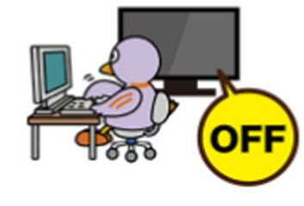 ほかのことをするときは、テレビをけした。（33グラム） | 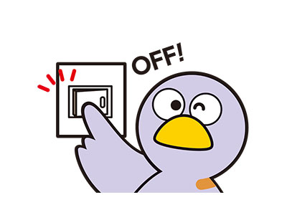 へやをでるときは、あかりをけした。（18グラム） |  | おゆやみずを ながしっぱなしにしなかった。（はみがきのときなど）（103グラム）
 | じぶん | 1日できたら✔(114g) | 1日できたら✔(65g) | 1日できたら✔(33g) | 1日できたら✔(18g) |  | 1日できたら✔(103g)
 |  | 1しゅうかんできたら✔(798g) | 1しゅうかんできたら✔(455g) | 1しゅうかんできたら✔(231g) | 1しゅうかんできたら✔(126g) |  | 1しゅうかんできたら✔(721g)
 | おうちのかた | 1日できたにんずう(114g) | 1日できたにんずう(65g) | 1日できたにんずう(33g) | 1日できたにんずう(18g) |  | 1日できたにんずう(103g)
 |  | 1しゅうかんできたにんずう(798g) | 1しゅうかんできたにんずう(455g) | 1しゅうかんできたにんずう(231g) | 1しゅうかんできたにんずう(126g) |  | 1しゅうかんできたにんずう(721g)
 |  | へらせた「にさんかたんそ」(g) | へらせた「にさんかたんそ」(g) | へらせた「にさんかたんそ」(g) | へらせた「にさんかたんそ」(g) |  | へらせた「にさんかたんそ」(g)

 |  | ６（おふろ・せんめんじょ） | 7（たべもの） | 8（がいしゅつ） | 9（がいしゅつ） |  | 10（がいしゅつ）
 | みんなでとりくんでみよう！ | おふろはさめないうちに、みんなでつづけてはいった。（292グラム） | ごはんやおかずを、のこさずたべた。（18グラム） | かいものをするとき、レジぶくろをもらわなかった。（33グラム） | 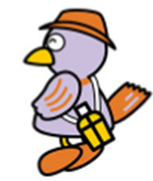 でかけるときは、すいとうなどをもっていった。（51グラム） |  | でかけるときに、くるまをつかわなかった。（192グラム）
 | じぶん | 1日できたら✔(292g) | 1日できたら✔(18g) | 1日できたら✔(33g) | 1日できたら✔(51g) |  | 1日できたら✔(192g)
 |  | 1しゅうかんできたら✔(2,044g) | 1しゅうかんできたら✔(126g) | 1しゅうかんできたら✔(231g) | 1しゅうかんできたら✔(357g) |  | 1しゅうかんできたら✔(1344g)
 | おうちのかた | おうちのひとと いっしょにとりくもう | 1日できたにんずう(18g) | 1日できたにんずう(33g) | 1日できた人数(51g) |  | 1日できたにんずう(192g)
 |  |  | 1しゅうかんできたにんずう(126g) | 1しゅうかんできたにんずう(231g) | 1しゅうかんできた人数(357g) |  | 1しゅうかんできたにんずう(1344g)
 |  | へらせた「にさんかたんそ」(g) | へらせた「にさんかたんそ」(g) | へらせた「にさんかたんそ」(g) | へらせた「にさんかたんそ」(g) |  | へらせた「にさんかたんそ」(g)

 | なまえ： |  |  |  |  | エコライフDAY＆WEEKでへらせた「にさんかたんそ（g）」のごうけい
 |  |  |  |  |  |  |  | ※ひとりが１日ぜんぶのこうもくにとりくめたら、919グラムの「にさんかたんそ」をへらせるよ！

